상품제안서
로얄스타 실리콘 조리도구 4P | 상품코드: S12909

 |  |  |  |  |  |  | 02-713-8555 | www.synergygift.co.kr
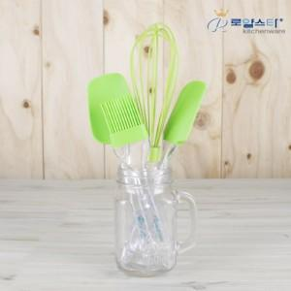

【상세/제작정보】

【인쇄/포장옵션】 | 기타 / 별도문의

【공급단가】 | 수량 | 72~ | 200~ | 500~ | 1,000~ | 2,000~
*VAT별도 | 단가 | 5,670원 | 5,460원 | 5,250원 | 5,040원 | 4,910원

【상품 URL】 | https://www.synergygift.co.kr:443/src/goods_detail.php?gdno=12079

